ศท.บ.01
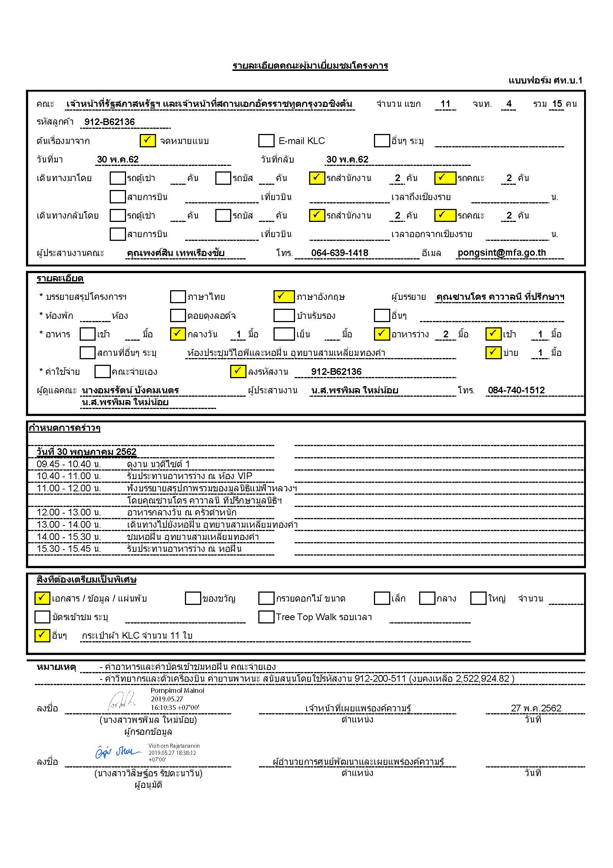

ศท.บ.02 คุณ Sandro
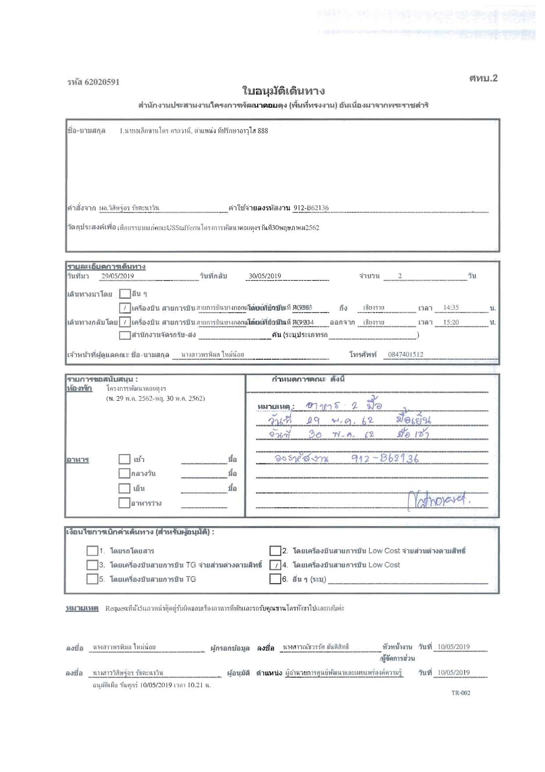

กำหนดการ
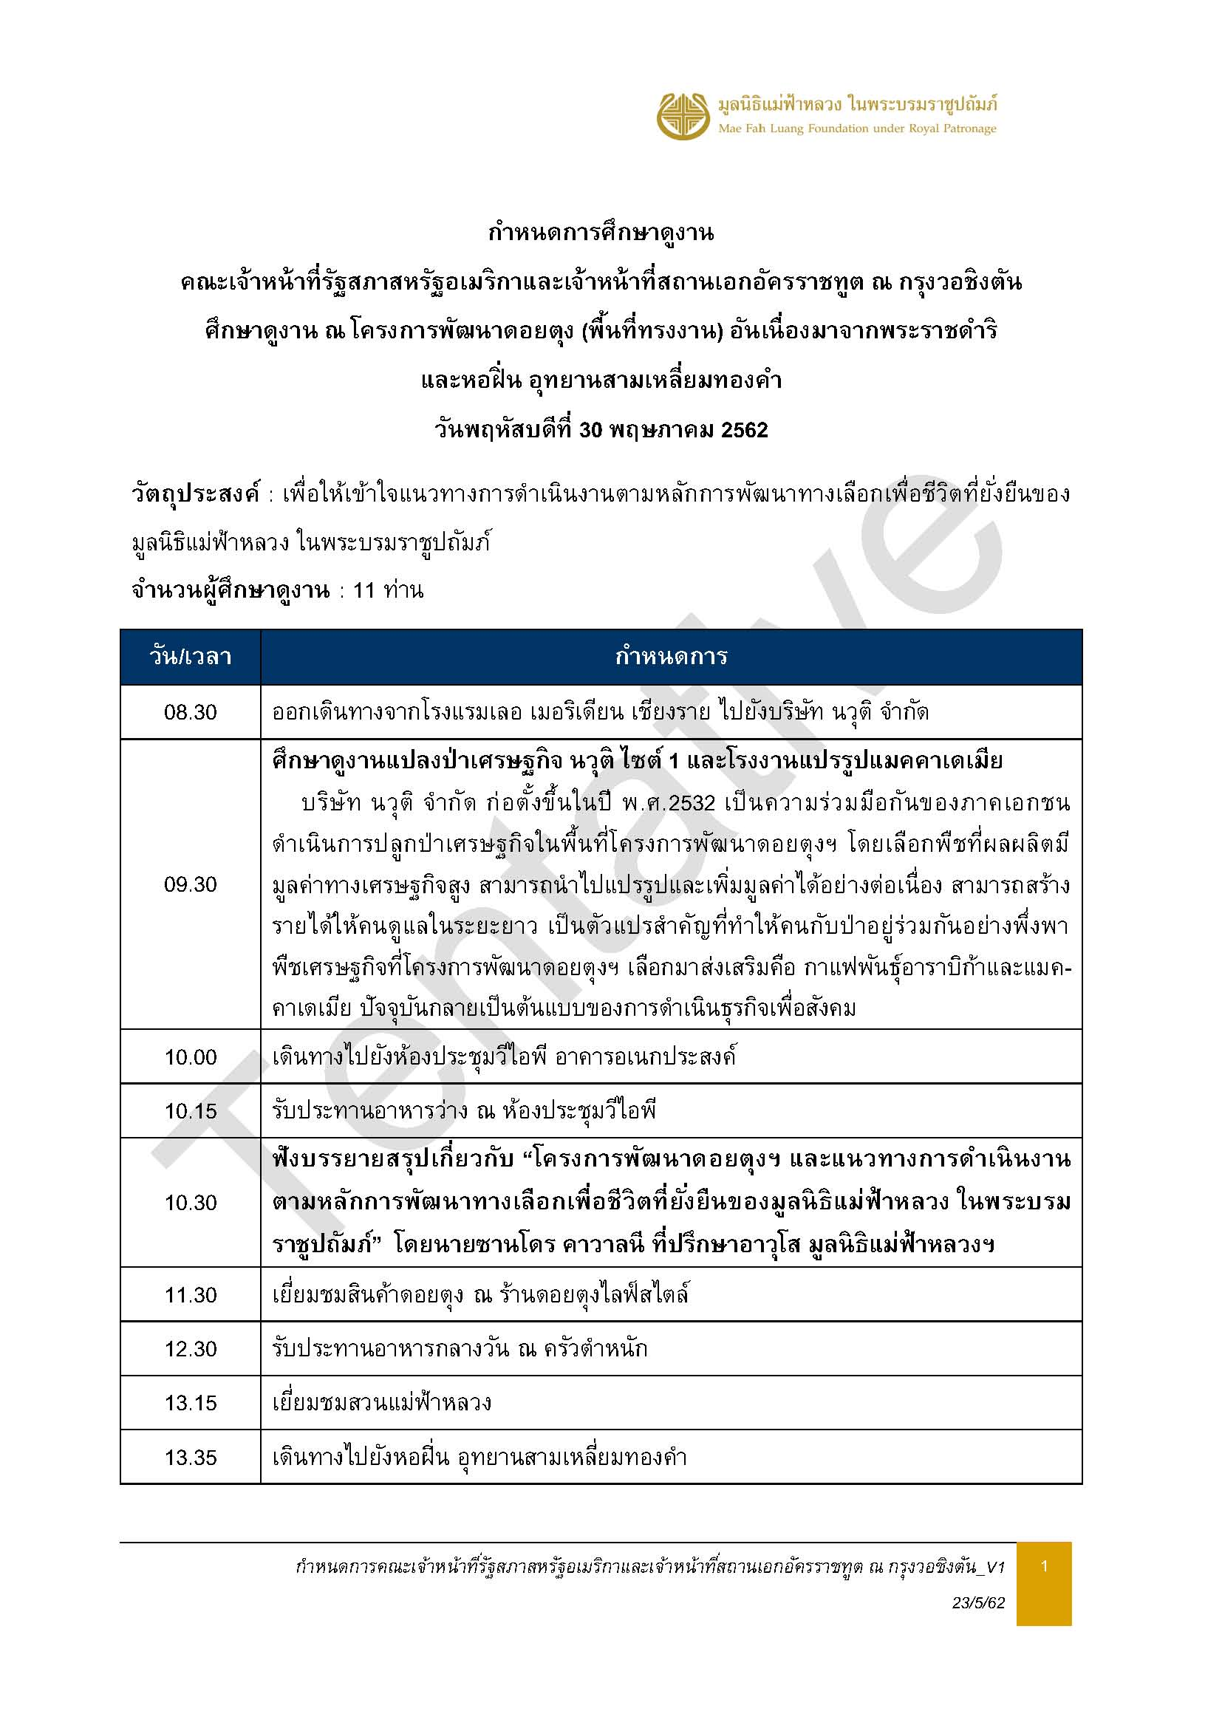

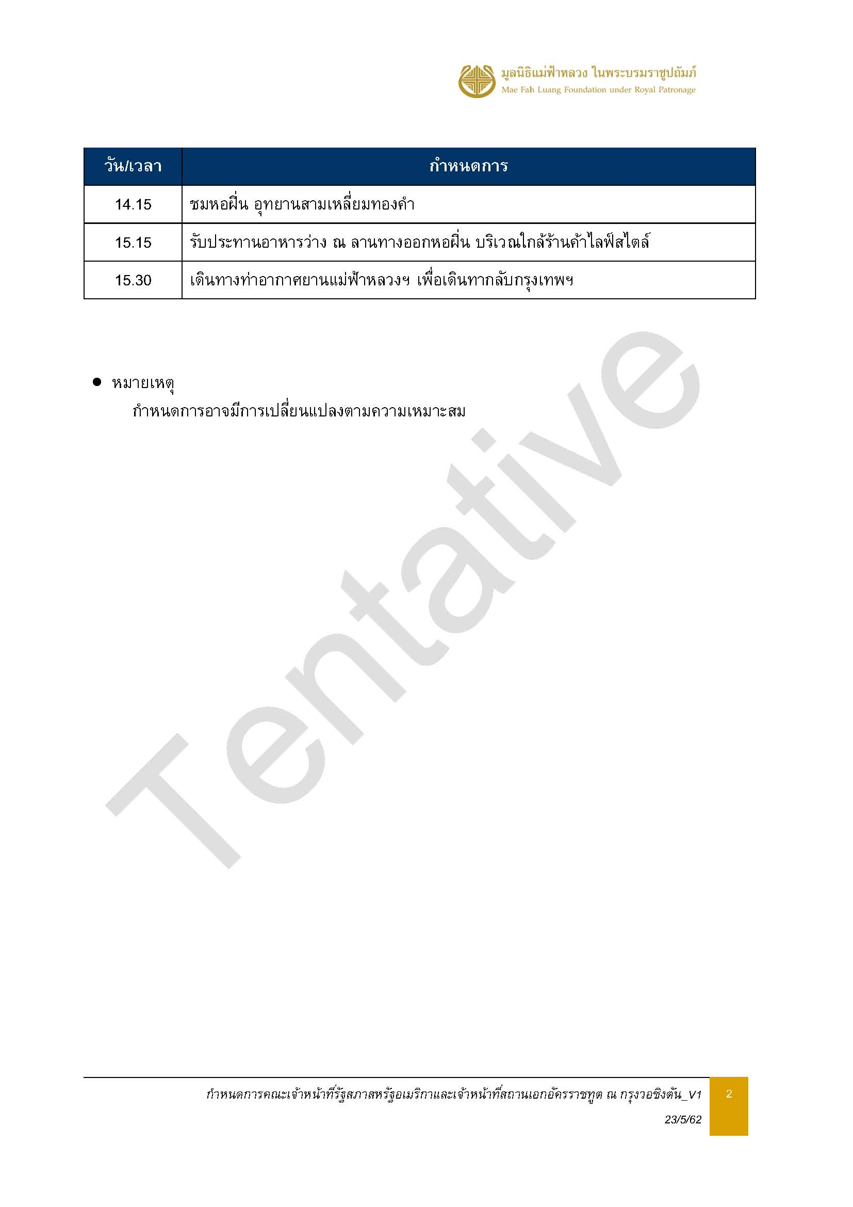

รายการอาหาร
ข้อมูล ณ วันที่ 28 พ.ค.62
รายการอาหาร
คณะเจ้าหน้าที่รัฐสภาสหรัฐอเมริกาและเจ้าหน้าที่สถานเอกอัครราชทูต ณ กรุงวอชิงตัน
วันที่ 30 พฤษภาคม 2562
ค่าใช้จ่ายรหัสลงงาน 912-B62136
ข้อจำกัดอาหาร : มีอาหารมังสาวิรัติ 1 ท่าน / รสชาติเผ็ดน้อย
อาหารว่าง (เช้า) | อาหารกลางวัน | อาหารว่าง (บ่าย)
เวลา 10.30 น. ห้องประชุมวีไอพี | เวลา 12.30 น. ครัวตำหนัก | เวลา 15.30 น. ทางออกหอฝิ่น
ราคา 150 บาท/ท่าน | ราคา 350 บาท/ท่าน | ราคา 150 บาท/ท่าน
จำนวน 14 ท่าน | จำนวน 14 ท่าน | จำนวน 13 ท่าน
ปอเปี๊ยะทอด | น้ำพริกหนุ่ม ผักจิ้ม แคบหมู | พายมะพร้าว
แซนวิชทูน่า | ส้มตำสามสี | ผลไม้รวม
น้ำตะไคร้ | ผัดบล็อคโคลีเห็ดหอมหมูกรอบ | ชาร้อน
ชาร้อน | ปลาราดซอสมะขาม | กาแฟร้อน
กาแฟร้อน | แกงเขียวหวานไก่
 | ผลไม้ตามฤดูกาล
 | ขนมหวาน : ลอดช่อง

รายชื่อคณะ
